FID Fin 3.15.1
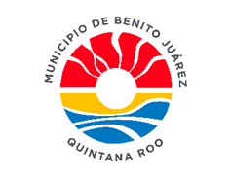
 |  |  |  |  | 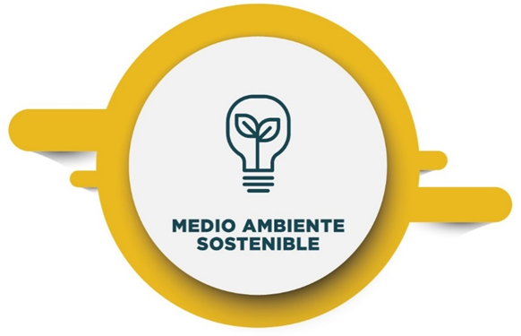

Ficha de Indicador de Desempeño. FID 2022
CLAVE Y NOMBRE DEL INDICADOR
IMSMA: Índice del Manejo Sustentable del Medio Ambiente.
NOMBRE DEL PROGRAMA PRESUPUESTARIO |  |  |  | UNIDAD RESPONSABLE |  | NIVEL DE LA MIR QUE ATIENDE EL INDICADOR
E-PPA 3.15 Programa de Recolección, Traslado y Disposición Final de Residuos Sólidos Urbanos. |  |  |  | Solución Integral de Residuos Sólidos Cancun (SIRESOL) |  | Fin
Clave y nombre de la Estrategia del PMD a la que se alinea el Indicador. |  |  |  | Clave y nombre de la Línea de Acción del PMD a la que se alinea el Indicador.
3.4.1 | Garantizar la calidad del servicio de recolección y disposición final de los Residuos Sólidos Urbanos en el Municipio de Benito Juárez, fomentando la responsabilidad social, para la protección del medio ambiente.
Seleccionar los Criterios CREMAA que cumple el Indicador.
Claridad. | Relevancia. |  | Economía. | Monitoreable. | Adecuado. | Aportación Marginal.
( X ) | ( X ) |  | ( X ) | ( X ) | ( X ) | ( )
Seleccionar una de las Dimensiones que mide el Indicador. |  |  |  |  | Seleccionar el Tipo de indicador.
Eficiencia. | Eficacia. |  | Calidad. | Economía. | Estratégico. | Gestión.
( ) | ( X ) |  | ( ) | ( ) | ( X ) | ( )
Seleccionar el compartamiento del Indicador hacia la meta. (ascendente o descendente + regular o nominal) |  |  |  | Tipo de valor de la meta.
Ascendente. | Descendente. | Regular (comportamiento constante dentro de un rango) | Nominal (no existen datos históricos) | Absoluta. |  | Relativa.
( X ) | ( ) | ( X ) | ( ) | ( X ) |  | ( x )
Definición del indicador.
Este Índice mide la capacidad de las ciudades para relacionarse de manera sostenible y responsable con los recursos naturales y su entorno. Provee información sobre agua y residuos sólidos. Estos elementos inciden directamente sobre la calidad de vida de los habitantes.
Ecuación del Método de cálculo del indicador.
La puntuación del Índice del Manejo Sustentable del Medio Ambiente se obtiene de la sumatoria de los valores ponderados de los 5 Indicadores que lo conforman con datos del 2008 al 2018 obtenidos por el Instituto Mexicano para la Competitividad (IMCO). El IMCO define el método de cálculo.
Unidad de medida del Indicador |  |  |  | Frecuencia de medición del Indicador
Porcentaje |  |  |  | Bienal.
Línea base |  |  |  | Meta
Valor Absoluto |  |  | Año | Valor Absoluto | Valor Relativo | Año
48 |  |  | 2020 | 54 | 12.50% | 2022
Parámetros de semaforización
ascendente |  |  |  | descendente ( estos parametros podrán variar de acuerdo al indicador)
verde (aceptable) |  | amarillo (con riesgo) | rojo (crítico) | verde (aceptable) | amarillo (con riesgo) | rojo (crítico)
mayor a 70% y menor o igual a 120% |  | mayor o igual a 50% o menor o igual a 70% | menor a 50% o mayor a 120% | menor o igual a cero | mayor a cero y menor a +20% | mayor o igual a +20%
Medio de Verificación del Indicador
Nombre completo del Documento que sustenta la información: Informe del Índice de Manejo Sustentable del Medio Ambiente, IMCO Nombre del área que genera o publica la información: Instituto Mexicano para la Competitividad (IMCO). Periodicidad con que se genera el documento: Bienal. Liga de la página de la que se obtiene la información: https://imco.org.mx/indices/la-corrupcion-en-mexico/capitulos/resultados/manejo-sustentable-del-medio-ambiente
SEGUIMIENTO TRIMESTRAL Y ACUMULADO ANUAL DE AVANCE EN CUMPLIMIENTO DE METAS (%)
TRIMESTRE 1 | TRIMESTRE 2 | TRIMESTRE 3 | TRIMESTRE 4 | ANUAL | MINIGRÁFICA
88.89% | NO APLICA | NO APLICA | NO APLICA | 88.89%
Características de las Variables del indicador
Siglas del numerador |  |  |  | Descripción de las siglas del numerador
No Aplica |  |  |  | No Aplica
Fuente de Información del numerador |  |  |  | Unidad de Medida del numerador
Informe del Índice de Manejo Sustentable del Medio Ambiente, IMCO |  |  |  | Puntaje.
Siglas del denominador |  |  |  | Descripción de las siglas del denominador
No Aplica |  |  |  | No Aplica
Fuente de Información del denominador |  |  |  | Unidad de Medida del denominador
Informe del Índice de Manejo Sustentable del Medio Ambiente, IMCO |  |  |  | Puntaje.
Responsable del diseño del Indicador
Mtro. Enrique Eduardo Encalada Sanchéz.
Unidad administrativa del responsable |  |  |  | Puesto del responsable
Dirección de Planeación Municipal |  |  |  | Director de Planeación de la Dirección General de Planeación Municipal.
Correo electrónico del responsable |  |  |  | Teléfono del responsable
enried@hotmail.com |  |  |  | 881 28 00 ext 9400

Firma del Responsable

